Sheet1
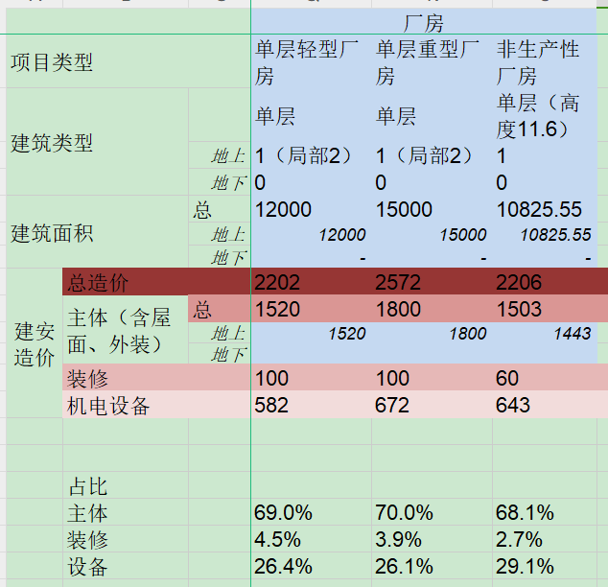

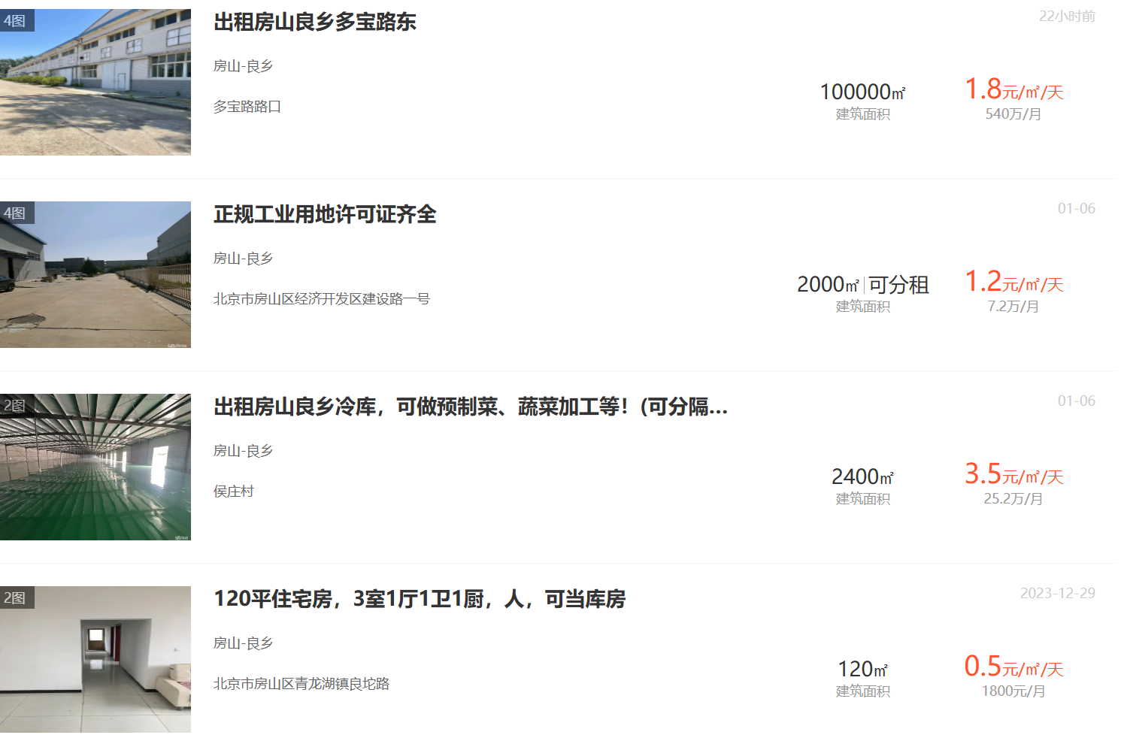

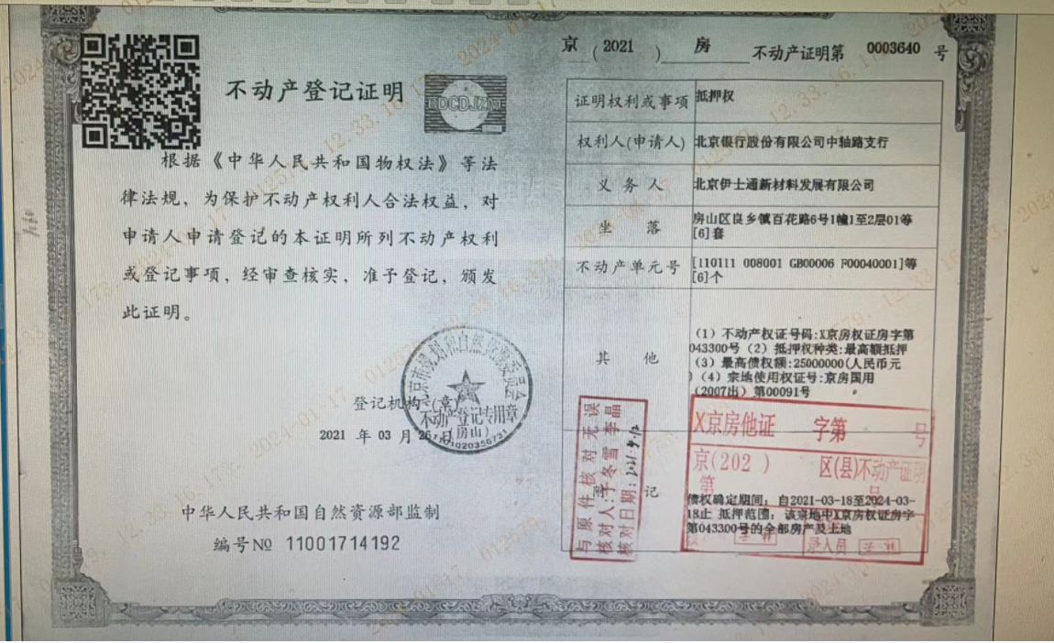

土地案例
地块名称 | 地块编号 | 用地性质 | 建设用地面积(㎡) | 规划建筑面积(㎡) | 容积率 | 出让方式 | 详细规划 | 成交时间 | 成交状态 | 受让单位 | 成交价(万元) | 成交土地单价(元/㎡) | 成交楼面价(元/㎡) | 溢价率(%) | 成交每亩价 | 出让年限(年) | 年期修正 | 0.8799 | 容积率修正 | 每亩价 | 楼面价
北京市房山区燕房组团FS00-0226-0033地块M4工业研发用地 | 京土整储挂(房)工业〔2023〕002号 | 工业用地 | 43253.49 | 64880 | 1.5 | 挂牌 | M4工业研发用地 | 2023-06-15 00:00:43 | 已成交 | 北京中联云天数据科技有限公司 | 8609.58 | 1990.49 | 1327 | 0 | 133 | 20年 | 1.4649 | 171.43 | 1.15 | 149.072 | 1967 |  |  | 1944 | 1711
北京市房山区窦店新城组团FS00-0308-0030地块M1一类工业用地项目 | 京土整储挂(房)工业[2022]002号 | 工业用地 | 101126.72 | 151690 | 1.5 | 挂牌 | M1一类工业用地 | 2023-02-06 00:00:43 | 已成交 | 北京高端制造业基地投资开发有限公司 | 22186.85 | 2193.96 | 1463 | 0 | 146 | 20年 | 1.4649 | 188.19 | 1.15 | 163.643 | 2169 |  |  | 2143 | 1886
北京市房山区韩村河镇FS17-0101-0003地块M4工业研发用地项目 | 京土整储挂(房)工业【2022】001号 | 工业用地 | 62970.8 | 75565 | 1.2 | 挂牌 | M4工业研发用地 | 2023-01-11 00:00:43 | 已成交 | 北京乾景云海科技有限公司 | 11607.61 | 1843.33 | 1536 | 0 | 123 | 20年 | 1.4649 | 158.54 | 1.06 | 149.569 | 2099 |  |  | 2250 | 1980
北京石化新材料科技产业基地核心区东区B7-13、B7-18地块工业用地项目 | 京土整储挂(房)工业【2021】001号 | 工业用地 | 60631.73 | 60631 | ≤1.0 | 挂牌 | M1一类工业用地 | 2021-08-25 00:00:43 | 已成交 | 北京燕和盛投资管理有限公司 | 9621.02 | 1586.79 | 1587 | 0 | 106 | 20年 | 1.4649 | 136.63 | 1 | 136.630 | 2046 |  |  | 2325 | 2046
北京高端制造业基地06街区03地块工业用地项目 | 京土整储挂(房)工业【2020】002号 | 工业用地 | 63922.57 | 102276 | ≤1.6 | 挂牌 | M4工业研发用地(医药健康产业) | 2020-12-24 00:00:43 | 已成交 | 北京京东方生命科技有限公司 | 13766.35 | 2153.59 | 1346 | 0 | 144 | 20年 | 1.4649 | 185.61 | 1.17 | 158.642 | 2030 | 2372.5668655 |  | 1972 | 1735
北京高端制造业基地01街区01-02(2)地块工业用地项目 | 京土整储挂(房)工业[2020]001号 | 工业用地 | 47600.14 | 57120.17 | ≤1.2 | 挂牌 | M1一类工业用地 | 2020-12-07 00:00:43 | 已成交 | 北京高端制造业基地投资开发有限公司 | 11020.35 | 2315.19 | 1929 | 0 | 154 | 20年 | 1.4649 | 198.50 | 1.06 | 187.265 | 2636 |  |  | 2826 | 2487
北京高端制造业基地06街区02地块项目 | 京土整储挂(房)工业〔2019〕002号 | 工业用地 | 65233.04 | 96104 | ≤1.6 | 挂牌 | M4工业研发用地、S4社会停车场用地 | 2019-07-18 00:00:43 | 已成交 | 北京京东方生命科技有限公司 | 12877.94 | 1974.14 | 1340 | 0 | 132 | 20年 | 1.4649 | 170.14 | 1.17 | 145.422 | 2021 | 2174.8704033 |  | 1963 | 1727
北京高端制造业(房山)基地01街区01-02(1)地块工业用地项目 | 京土整储挂(房)工业〔2018〕001号 | 工业用地 | 20000 | 24000 | 1.2 | 挂牌 | 一类工业用地 | 2019-01-11 00:00:43 | 已成交 | 北京龙源开关设备有限责任公司 | 3271.5 | 1635.75 | 1363 | 0 | 109 | 20年 | 1.4649 | 140.50 | 1.06 | 132.545 | 1862 |  |  | 1997 | 1757
北京高端制造业(房山)基地01街区01-03剩余地块工业用地项目 | 京土整储挂(房)工业〔2018〕002号 | 工业用地 | 38375 | 46050 | 1.2 | 挂牌 | 一类工业用地 | 2019-01-04 00:00:43 | 已成交 | 北京岳氏安防科技有限公司 | 10703.66 | 2789.22 | 2324 | 0 | 186 | 20年 | 1.4649 | 239.75 | 1.06 | 226.177 | 3175 |  |  | 3404 | 2995
北京市高端制造业(房山)基地01街区01-03地块部分用地项目 | 京土整储挂(房)工业[2017]001号 | 工业用地 | 55333.6 | 66400 | ≤1.2 | 挂牌 | 一类工业用地 | 2017-03-23 00:00:43 | 已成交 | 北京天仁道和新材料有限公司 | 9634 | 1741.07 | 1451 | 0 | 116 | 50年
北京石化新材料科技产业基地核心区东区B5-10(2)地块工业用地项目 | 京土整储挂(房)工业[2016]002号 | 工业用地 | 57769 | 57769 | ≤1.0 | 挂牌 | M1一类工业用地 | 2016-11-24 00:00:43 | 已成交 | 北京环宇京辉京城气体科技有限公司 | 7505 | 1299.13 | 1299 | 0 | 87 | 50年
北京高端制造业(房山)基地03街区F区工业用地项目 | 京土整储挂(房)工业[2016]001号 | 工业用地 | 32779.72 | 39335.66 | ≤1.2 | 挂牌 | M1一类工业用地 | 2016-11-24 00:00:43 | 已成交 | 北京中关村前沿技术产业发展有限公司 | 4456 | 1359.37 | 1133 | 0 | 91 | 50年
北京高端制造业基地03街区R区一期工业用地项目 | 京土整储挂(房)工业[2015]005号 | 工业用地 | 31995.71 | 38394.85 | ≤1.2 | 挂牌 | 一类工业用地 | 2016-01-28 00:00:43 | 已成交 | 北京德信致远科技有限公司 | 4151 | 1297.36 | 1081 | 0 | 86 | 50年
北京石化新材料科技产业基地核心区东区B5-01地块(部分用地)工业用地项目 | 京土整储挂(房)工业[2015]004号 | 工业用地 | 49749.07 | 49749.07 | ≤1.0 | 挂牌 | 一类工业用地 | 2016-01-25 00:00:43 | 已成交 | 北京中植医药科技有限公司 | 6156 | 1237.41 | 1237 | 0 | 82 | 50年
北京高端制造业基地03街区R区二期工业用地项目 | 京土整储挂(房)工业[2015]006号 | 工业用地 | 32326.54 | 38791.85 | ≤1.2 | 挂牌 | 一类工业用地 | 2016-02-01 00:00:43 | 已成交 | 北京凯达恒业农业技术开发有限公司 | 4194 | 1297.38 | 1081 | 0 | 86 | 50年

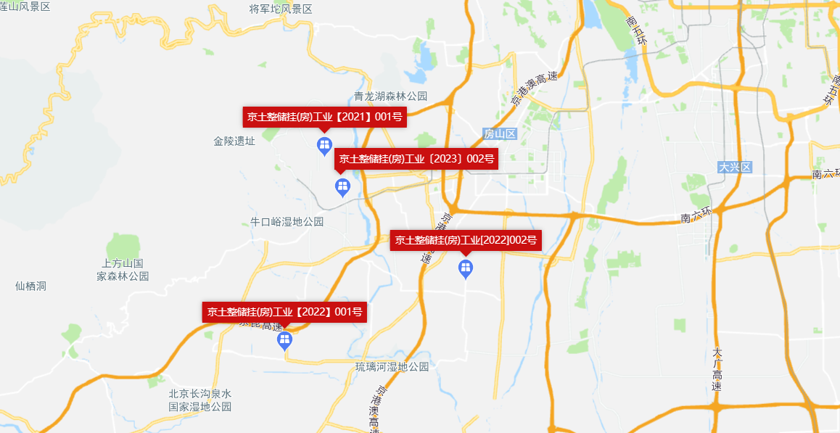
 |  |  |  |  |  |  |  | 地块名称 | 地块编号 | 用地性质 | 建设用地面积(㎡) | 规划建筑面积(㎡) | 容积率 | 详细规划 | 成交日期 | 受让单位 | 成交价(万元) | 成交楼面价(元/㎡) | 溢价率(%)
 |  |  |  |  |  |  |  | 北京市房山区燕房组团FS00-0226-0033地块M4工业研发用地 | 京土整储挂(房)工业〔2023〕002号 | 工业用地 | 43253.49 | 64880 | 1.5 | M4工业研发用地 | 2023-06-15 00:00:43 | 北京中联云天数据科技有限公司 | 8609.58 | 1327 | 0
 |  |  |  |  |  |  |  | 北京市房山区窦店新城组团FS00-0308-0030地块M1一类工业用地项目 | 京土整储挂(房)工业[2022]002号 | 工业用地 | 101126.72 | 151690 | 1.5 | M1一类工业用地 | 2023-02-06 00:00:43 | 北京高端制造业基地投资开发有限公司 | 22186.85 | 1463 | 0
 |  |  |  |  |  |  |  | 北京市房山区韩村河镇FS17-0101-0003地块M4工业研发用地项目 | 京土整储挂(房)工业【2022】001号 | 工业用地 | 62970.8 | 75565 | 1.2 | M4工业研发用地 | 2023-01-11 00:00:43 | 北京乾景云海科技有限公司 | 11607.61 | 1536 | 0
 |  |  |  |  |  |  |  | 北京石化新材料科技产业基地核心区东区B7-13、B7-18地块工业用地项目 | 京土整储挂(房)工业【2021】001号 | 工业用地 | 60631.73 | 60631 | ≤1.0 | M1一类工业用地 | 2021-08-25 00:00:43 | 北京燕和盛投资管理有限公司 | 9621.02 | 1587 | 0
 |  |  |  |  |  |  |  | 北京高端制造业基地06街区03地块工业用地项目 | 京土整储挂(房)工业【2020】002号 | 工业用地 | 63922.57 | 102276 | ≤1.6 | M4工业研发用地(医药健康产业) | 2020-12-24 00:00:43 | 北京京东方生命科技有限公司 | 13766.35 | 1346 | 0
 |  |  |  |  |  |  |  | 北京高端制造业基地01街区01-02(2)地块工业用地项目 | 京土整储挂(房)工业[2020]001号 | 工业用地 | 47600.14 | 57120.17 | ≤1.2 | M1一类工业用地 | 2020-12-07 00:00:43 | 北京高端制造业基地投资开发有限公司 | 11020.35 | 1929 | 0
 |  |  |  |  |  |  |  | 北京高端制造业基地06街区02地块项目 | 京土整储挂(房)工业〔2019〕002号 | 工业用地 | 65233.04 | 96104 | ≤1.6 | M4工业研发用地、S4社会停车场用地 | 2019-07-18 00:00:43 | 北京京东方生命科技有限公司 | 12877.94 | 1340 | 0
 |  |  |  |  |  |  |  | 北京高端制造业(房山)基地01街区01-02(1)地块工业用地项目 | 京土整储挂(房)工业〔2018〕001号 | 工业用地 | 20000 | 24000 | 1.2 | 一类工业用地 | 2019-01-11 00:00:43 | 北京龙源开关设备有限责任公司 | 3271.5 | 1363 | 0
 |  |  |  |  |  |  |  | 北京高端制造业(房山)基地01街区01-03剩余地块工业用地项目 | 京土整储挂(房)工业〔2018〕002号 | 工业用地 | 38375 | 46050 | 1.2 | 一类工业用地 | 2019-01-04 00:00:43 | 北京岳氏安防科技有限公司 | 10703.66 | 2324 | 0
 |  |  |  |  |  |  |  | 北京市高端制造业(房山)基地01街区01-03地块部分用地项目 | 京土整储挂(房)工业[2017]001号 | 工业用地 | 55333.6 | 66400 | ≤1.2 | 一类工业用地 | 2017-03-23 00:00:43 | 北京天仁道和新材料有限公司 | 9634 | 1451 | 0
 |  |  |  |  |  |  |  | 北京石化新材料科技产业基地核心区东区B5-10(2)地块工业用地项目 | 京土整储挂(房)工业[2016]002号 | 工业用地 | 57769 | 57769 | ≤1.0 | M1一类工业用地 | 2016-11-24 00:00:43 | 北京环宇京辉京城气体科技有限公司 | 7505 | 1299 | 0
 |  |  |  |  |  |  |  | 北京高端制造业(房山)基地03街区F区工业用地项目 | 京土整储挂(房)工业[2016]001号 | 工业用地 | 32779.72 | 39335.66 | ≤1.2 | M1一类工业用地 | 2016-11-24 00:00:43 | 北京中关村前沿技术产业发展有限公司 | 4456 | 1133 | 0
 |  |  |  |  |  |  |  | 北京高端制造业基地03街区R区一期工业用地项目 | 京土整储挂(房)工业[2015]005号 | 工业用地 | 31995.71 | 38394.85 | ≤1.2 | 一类工业用地 | 2016-01-28 00:00:43 | 北京德信致远科技有限公司 | 4151 | 1081 | 0
 |  |  |  |  |  |  |  | 北京石化新材料科技产业基地核心区东区B5-01地块(部分用地)工业用地项目 | 京土整储挂(房)工业[2015]004号 | 工业用地 | 49749.07 | 49749.07 | ≤1.0 | 一类工业用地 | 2016-01-25 00:00:43 | 北京中植医药科技有限公司 | 6156 | 1237 | 0
 |  |  |  |  |  |  |  | 北京高端制造业基地03街区R区二期工业用地项目 | 京土整储挂(房)工业[2015]006号 | 工业用地 | 32326.54 | 38791.85 | ≤1.2 | 一类工业用地 | 2016-02-01 00:00:43 | 北京凯达恒业农业技术开发有限公司 | 4194 | 1081 | 0

 |  |  |  |  |  |  |  |  | A |  |  |  |  |  |  |  |  |  |  |  |  |  |  |  |  | C
 |  |  |  |  |  |  |  |  |  |  |  |  |  |  |  |  |  |  |  |  |  |  | B
